WPG.BPO.HSE.PKL-3
WILIAN PERKASA
GROUP
 |  |  |  | STANDAR SARANA/ PERALATAN STD UNTUK KEBAKARAN LAHAN DAN KEBUN

NO |  | DESKRIPSI |  | STANDAR |  |  |  |  |  |  |  |  |  |  |  | Keterangan
 |  |  | Sat | Standar Dirjen* 1001 - 10000 Ha | Rasio | Estate ….... Luas ….. Ha | Estate ….... Luas ….. Ha | Estate ….... Luas ….. Ha | Estate ….... Luas ….. Ha | Estate ….... Luas ….. Ha | Estate ….... Luas ….. Ha | Total | Estate ….... Luas ….. Ha | Estate ….... Luas ….. Ha | Estate ….... Luas ….. Ha
1. |  | PeralatanTangan
 | 1.1 | Kapak dua fungsi | buah | 6 | 0.0006 |  |  |  |  |  |  | 0
 | 1.2 | Pemukul Api | buah | 18 | 0.0018 |  |  |  |  |  |  | 0
 | 1.3 | Garu Tajam | buah | 12 | 0.0012 |  |  |  |  |  |  | 0
 | 1.4 | Garu Pacul | buah | 12 | 0.0012 |  |  |  |  |  |  | 0
 | 1.5 | Skop | buah | 6 | 0.0006 |  |  |  |  |  |  | 0
 | 1.6 | Pompa Punggung (pompa solo) | buah | 12 | 0.0012 |  |  |  |  |  |  | 0
2. |  | Peralatan Pompa dan Kerlengkapanya
 | 2.1 | Pompa Induk 45,6 KW dan tool box (Merk "Tohatsu" 6-9 bar) + Tool Box (Dipasangkan permanen pada tangki Air) | Unit | 3 | 0.0003 |  |  |  |  |  |  | 0
 | 2.2 | Selang pompa induk 2,5 inch panjang 20 meter | roll | 18 | 0.0018 |  |  |  |  |  |  | 0
 | 2.3 | Selang pompa induk 1,5 inch panjang 20 meter | roll | 18 | 0.0018 |  |  |  |  |  |  | 0
 | 2.4 | Nozle induk; Nozle induk, 2,5 inch Task Force Tip (TFT): inch (Nozzle type Jet/Spray/Fog/Air curtain nozzle material aluminium alloy ZR/ AWG) | unit | 3 | 0.0003 |  |  |  |  |  |  | 0
 | 2.5 | Nozle induk, 1,5 inch Task Force Tip (TFT) : Nozzle type Jet/Spray/Fog/Air curtain nozzle material aluminium alloy ZR/ AWG | unit | 3 | 0.0003 |  |  |  |  |  |  | 0
 | 2.6 | Cabang "Y" 2,5 x 1,5 inch | set | 6 | 0.0006 |  |  |  |  |  |  | 0
 | 2.7 | Tangki Air Portable kapasitas 5000 L | unit | 3 | 0.0003 |  |  |  |  |  |  | 0
 | 2.8 | Tangki Air Portable kapasitas 800 L | unit | 6 | 0.0006 |  |  |  |  |  |  | 0
 | 2.9 | Pompa Jinjing 11 Kw + tool box ("Alkon") | set | 3 | 0.0003 |  |  |  |  |  |  | 0
 | 2.10 | Slang pompa jinjing dan kelengkapannya | roll | 12 | 0.0012 |  |  |  |  |  |  | 0
 | 2.11 | Jerigen dan BBM, Kapasitas 20 L | set |  |  |  |  |  |  |  |  | 0
3. |  | Peralatan Mekanis
 | 3.1 | Gergaji Rantai | buah | 6 | 0.0006 |  |  |  |  |  |  | 0
4. |  | Peralatan Transportasi
 | 4.1 | Truck Angkut Personil | buah | 3 | 0.0003 |  |  |  |  |  |  | 0 |  |  |  | Menggunakan kenderaan operasional yang ada
 | 4.2 | Mobil Pick Up 4 WD pengangkut Fire Tool | buah | 3 | 0.0003 |  |  |  |  |  |  | 0 |  |  |  | Menggunakan kenderaan operasional yang ada
5. |  | Peralatan Navigasi dan Komunikasi
 | 5.1 | GPS | buah | 3 | 0.0003 |  |  |  |  |  |  | 0 |  |  |  | Menggunakan GPS dari Surveyor
 | 5.2 | Radio HT | buah | 9 | 0.0009 |  |  |  |  |  |  | 0
 | 5.3 | Radio RIG | buah | 3 | 0.0003 |  |  |  |  |  |  | 0
 | 5.4 | Megaphone | buah | 6 | 0.0006 |  |  |  |  |  |  | 0
 | 5.5 | Pluit | buah | 6 | 0.0006 |  |  |  |  |  |  | 0
 | 5.6 | Emergency light | buah |  |  |  |  |  |  |  |  | 0
 | 5.7 | Head Light | buah |  |  |  |  |  |  |  |  | 0
 | 5.8 | Sirine/ Alarm Darurat Electrict | buah |  |  |  |  |  |  |  |  | 0
6. |  | Logistik dan Medis
 | 6.1 | Kotak P3K | unit | 3 unit | 0.0003 |  |  |  |  |  |  | 0 |  |  |  | Menggunakan kotak P3K yang ada di lokasi kebun.
7. |  | Gudang dan Kantor
 |  | Rumah STD | unit |  |  |  |  |  |  |  |  | 0
8. |  | Sarana Pencegahan
 | 8.1 | Papan Peringatan | buah |  |  |  |  |  |  |  |  | 0
 | 8.2 | Embung Air | Titik |  |  |  |  |  |  |  |  | 0
 | 8.3 | Menara Api | unit | 5-10 unit (1 unit per 4000 Ha) |  |  |  |  |  |  |  | 0
 | 8.4 | Pos Pos Penjagaan

WPG.BPO.HSE.PKL-3/1-0/01-12-2021

WPG.BPO.HSE.PKL-4
WILIAN PERKASA
GROUP

 | SPESIFIKASI DAN GAMBAR MENARA API

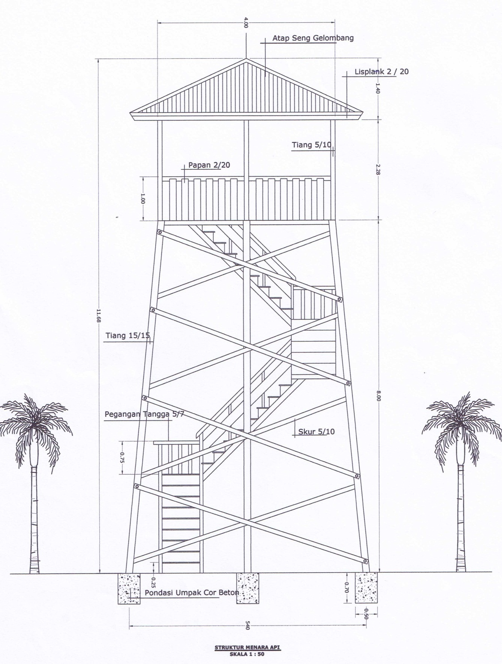

WPG.BPO.HSE.PKL-4/1-0/01-12-2021

WPG.BPO.HSE.PKL-5
WILIAN PERKASA
GROUP

 | RAMBU PERINGATAN BAHAYA KEBAKARAN LAHAN DAN KEBUN

 | Tinggi 1,5 m x lebar 1,2 m





PERINGATAN - AWAS !
LAHAN DAN KEBUN RAWAN KEBAKARAN
MARILAH MENCEGAH KEBAKARAN HUTAN DAN LAHAN
Dilarang Menyalakan Api (korek api, api unggun, api apa pun)
Dilarang Membuang Puntung Rokok
APABILA TERJADI KEBAKARAN, SEGERA LAPORKAN KE PIHAK ESTATE TERDEKAT (SECURITY/ MANDOR/ ASISTEN/ ASST. MGR/ MANAGER)
PADAMKAN API DI LAHAN DAN KEBUN SECEPAT MUNGKIN AGAR TIDAK MELUAS
Sanksi bagi penyebab Kebakaran, UU no 41 Tahun 1999 tentang Kehutanan:
Sengaja membakar hutan; Penjara max 15 tahun & denda Rp 5 milyar.
Tidak sengaja membakar hutan; Penjara max 5 tahun & denda Rp 1,5 milyar.
Membuang Benda dan Menyebabkan Kebakaran; Penjara max 3 tahun & denda sebesar 1 milyar.

WPG.BPO.HSE.PKL-5/1-0/01-12-2021

WPG.BPO.HSE.PKL-6
WILIAN PERKASA
GROUP

 |  | PEMANTAUAN FIRE HOTSPOT

No | Tanggal/ Bulan | Sumber / Data | Kordinat |  | Perkiraan Lokasi |  | Hasil Verifikasi
 |  |  | Bujur | Lintang | Kebun | Blok | Api | Penanganan Saat Ini | Keterangan

*) dikomunikasikan lewat email/ fax/ bbm/ media lainnya

WPG.BPO.HSE.PKL-6/1-0/01-12-2021

WPG.BPO.HSE.PKL-7
WILIAN PERKASA
GROUP

 | LAPORAN BULANAN PENANGANAN KEBAKARAN PADA AREAL KEBUN

 | Bulan | :
 | Kebun | :

1. Daftar Regu Pemadam Kebakaran

Regu : |  |  |  | Regu :

No | Nama | Bagian |  | No | Nama |  | Bagian
1 |  |  |  | 1
2 |  |  |  | 2
3 |  |  |  | 3
4 |  |  |  | 4
5 |  |  |  | 5
6 |  |  |  | 6
7 |  |  |  | 7
8 |  |  |  | 8
9 |  |  |  | 9
10 |  |  |  | 10

2. Kondisi Peralatan Pemadam Kebakaran

No | Nama Peralatan | Jumlah |  |  | Kondisi Alat
 |  | Satuan | Std | Real | Jml baik | Jml Rusak | Keterangan
a | Pompa Pemadam | Unit | 1
b | Hose 2.5 " | Roll | 10
c | Hose 1.5 " | Roll | 10
d | Cabang 1.2,5"x2.2,5" | pc | 3
e | Connection | pc | 2
f | Nozzle | pc | 4
g | Emergency light | pc | 1
h | Jerigen Bahan bakar 20 L | pc | 1

3. Kejadian Kebakaran

a. | Kejadian Kebakaran Lahan dan Kebun |  |  | Tidak Ada

 |  |  |  | Ada

b. | Bila Ada kejadian Kebakaran

 | Tanggal mulai kebakaran | :
 | Tanggal selasai kebakaran | :
 | Lokasi | :
 | Luasan | : |  | Ha

 | Mengetahui, |  |  |  |  | Pembuat Laporan

 | ( ) |  |  |  |  | ( )

WPG.BPO.HSE.PKL-7/1-0/01-12-2021

WPG.BPO.HSE.PKL-8
WILIAN PERKASA
GROUP

LAPORAN INTERNAL
Penanggulangan Kebakaran Lahan dan Kebun
 |  |  |  |  |  | No. …………………………….………….
PT :

1. Tanggal & Waktu Kebakaran |  |  |  |  |  |  |  |  | 2. Lokasi Kebakaran
 | Tanggal Kejadian |  | : | ___/____/____ s/d ___/___/____ |  |  |  |  |  | Kebun |  |  | :
 | Waktu |  | : | ____ Wita s/d _____ Wita |  |  |  |  |  | Divisi |  |  | :
 | Jumlah |  | : |  |  |  | Jam |  |  | Blok |  |  | :

 | Luas Kebakaran |  | : |  |  |  | Ha |  |  | Koordinat |  |  | : | _____ ° ____'___" LU/ LS *

 | Api padam |  | : |  | Ya |  | Tidak |  |  |  |  |  |  | _____ ° ____'___" BT/ BB *

3. Kondisi Lahan |  |  |  |  |  |  |  |  | 4. Sumber Api
 |  | Umur tanaman = ______ tahun ______ Bln |  |  |  |  |  |  |  | Api berasal dari ;
 |  | Hutan alam
 |  | Eks Logging/ Kayu alam/ persiapan Lahan*
 |  | Areal Klaim/ Okupasi*
 |  | Ladang/ Kebun Masyarakat
 |  | Areal Kerja Kontraktor
 |  | HCV / Konservasi
 |  | PT/CV _______________________ |  |  |  |  |  |  | 5. Pelaporan & Lampiran Dokumen
 |  |  |  |  |  |  |  |  |  |  | Kepolisian |  |  |  |  |  | Disbun …..
 | Keterangan lahan terbakar; |  |  |  |  |  |  |  |  |  |  | LP |  |  | BAP |  |  | LP | BAP
 |  |  |  |  |  |  |  |  |  |  | BLH …….. |  |  |  |  |  | Peta Lokasi
 |  |  |  |  |  |  |  |  |  |  |  | LP |  |  | BAP

6. Alat Pemadam Yang digunakan |  |  |  |  |  |  |  |  | 7. Team Regu Pemadam kebakaran
 | Nama alat |  |  |  |  | Satuan |  | Jumlah |  | S Regu = ____________ |  |  |  |  |  | S Personil = _______
1 |  |  |  |  |  |  |  |  |  | S Regu bantuan = ______ |  |  |  |  |  | S Personil = _______
2
3 |  |  |  |  |  |  |  |  | Teknik Pemadaman
4
5
6
7
8
9
10
8. Perkiraan Nilai Kerugian Materi / Rupiah

9. Rencana Tindakan Perbaikan dan pencegahan |  |  |  |  |  |  |  |  | 10. Verifikasi

Estate Manager/ Mgr Dept |  |  |  |  | DGM Estate Atasan pelapor |  |  |  | GM Operasional |  |  |  |  |  |  | Managing Director

Catatan ; Form asli yang sudah diisi agar di filekan pada estate central dan cc ke kebun dan sustainability departemen.
keterangan tambahan dapat dibuat di bali halaman atau sebagai lampiran, seperti BA, Foto, etc

WPG.BPO.HSE.PKL-8/1-0/01-12-2021

WPG.BPO.HSE.PKL-9
WILIAN PERKASA
GROUP

 |  | DATA LAPORAN HARIAN PEMANTAUAN LAPANGAN DAN PEMANTAUAN FIRE DANGER INDEX

PT.
Tanggal :

No | Uraian Kegiatan Lapangan |  |  | Tabel observasi |  |  |  |  |  |  |  | Status FDI (Low/Medium/High/Extreme) | Keterangan
 | Lokasi | Kondisi Kebun |  | Kelembaban Relatif |  | Jumlah hari tidak Hujan |  | Total Curah Hujan |  | Kondisi Bahan Bakar
 |  | Blok | Hasil Pemantauan | Ukuran | Score | Ukuran | Score | Ukuran | Score | Ukuran | Score

 |  |  |  |  |  |  |  |  |  |  |  | Tanggal :
 |  |  |  |  |  |  |  |  |  |  |  | Dilaporkan oleh ;

WPG.BPO.HSE.PKL-9/1-0/01-12-2021 |  |  |  |  |  |  |  |  |  |  |  | Fire Leader

WPG.BPO.HSE.PKL-10
WILIAN PERKASA
GROUP

LAPORAN KEJADIAN KE LUAR
 |  |  |  |  |  |  |  | No. …………………………….………….
Perusahaan |  |  | : …...…………………….. |  |  |  |  |  |  |  |  | Lokasi | : …...……………………..

1 | Laporan Kerjadian
 | 1.1 | Hari |  |  |  | : | …………………………………………………………..
 |  |  |  |  |  |  |  |  |  |  |  |  | Dilaporkan oleh,
 | 1.2 | Tanggal |  |  |  | : | …………………………………………………………..

 | 1.3 | Waktu |  |  |  | : | …………………………………………………………..

 | 1.4 | Tempat |  |  |  | : | …………………………………………………………..

 | 1.5 | Ringkasan kejadian |  |  |  |  |  |  |  |  |  |  | Nama :
 |  | ………………………………………………………………………………………….. |  |  |  |  |  |  |  |  |  |  | Jabatan :
 |  | ………………………………………………………………………………………….. |  |  |  |  |  |  |  |  |  |  | Tgl. :
 |  | …………………………………………………………………………………………..
 |  | ………………………………………………………………………………………….. |  |  |  |  |  |  |  |  |  |  | Diketahui oleh,
 |  | …………………………………………………………………………………………..
 | 1.6 | Skema

 |  |  |  |  |  |  |  |  |  |  |  |  | Nama :
 |  |  |  |  |  |  |  |  |  |  |  |  | Jabatan :
 |  |  |  |  |  |  |  |  |  |  |  |  | Tgl. :
2 | Tindakan awal
 | 2.1 | Pengamanan Pelaku |  |  |  | 1. …………………………………………………………… |  |  |  |  |  |  | Diproses oleh,
 |  |  |  |  |  | 2. ……………………………………………………………
 | 2.2 | Pengamanan Bukti |  |  |  | 1. ……………………………………………………………
 |  |  |  |  |  | 2. ……………………………………………………………
 | 2.3 | Saksi-saksi |  |  |  | 1. ……………………………………………………………
 |  |  |  |  |  | 2. ……………………………………………………………
 | 2.4 | Dokumen pendukung |  |  |  | 1. ……………………………………………………………
 |  |  |  |  |  | 2. ……………………………………………………………
Keterangan : |  |  | ……………………………………………………………………………………. |  |  |  |  |  |  |  |  |  | Nama :
 |  |  | ……………………………………………………………………………………. |  |  |  |  |  |  |  |  |  | Jabatan :
 |  |  |  |  |  |  |  |  |  |  |  |  | Tgl. :
3 | Tindak lanjut |  |  |  |  |  |  | Nama |  |  | Contact Person |  | Disposisi,
 | 3.1 | Internal |  | Kebun |  | 1. ………………………………. |  |  | 1. ……………………………….
 |  |  |  |  |  | 2. ………………………………. |  |  | 2. ……………………………….
 |  |  |  |  |  | 3. ………………………………. |  |  | 3. ……………………………….
 |  |  |  | Kandir |  | 1. ………………………………. |  |  | 1. ……………………………….
 |  |  |  |  |  | 2. ………………………………. |  |  | 2. ……………………………….
 |  |  |  |  |  | 3. ………………………………. |  |  | 3. ……………………………….
 |  |  |  |  |  |  |  |  |  |  |  |  | Nama :
 | 3.2 | Eksternal |  | Proses Lanjut |  |  |  | Polsek……… |  | Polres…...………… |  |  | Jabatan :
 |  |  |  |  |  |  |  |  |  |  |  |  | Tgl. :
4 | Pengarahan |  |  |  |  |  |  |  |  |  |  |  | Disposisi,
 | ……...………………………………………………………………………………………
 | ……...………………………………………………………………………………………
 | ……...……………………………………………………………………………………… |  |  |  |  |  |  |  |  |  |  |  | Nama :
 | ……...……………………………………………………………………………………… |  |  |  |  |  |  |  |  |  |  |  | Jabatan :
 |  |  |  |  |  |  |  |  |  |  |  |  | Tgl. :
5 | Keputusan |  |  |  |  |  |  |  |  |  |  |  | Disposisi,
 | 5.1 | Sanksi : |  |  | SP1 |  |  | SP2 |  | Terminasi (PHK)

 | 5.2 | Tindak Lanjut |  |  | Proses Hukum

6 | Status |  |  |  |  |  |  |  |  |  |  |  | Nama :
 | 6.1 | Selesai Tanggal ………………………… |  |  |  |  |  |  |  |  |  |  | Jabatan :
 |  |  |  |  |  |  |  |  |  |  |  |  | Tgl. :
WPG.BPO.HSE.PKL-10/01-12-2021

